PASAPORTE
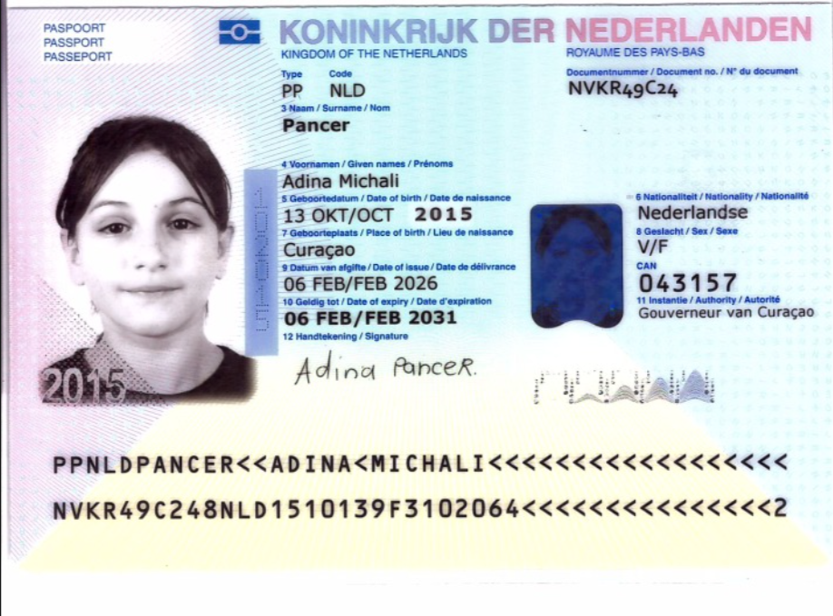

Nombre | Adina
Nombre | Michali
Apellido | Pancer | Nombre | Joshua
Genero | Femenino | Apellido | Pancer
Pasaporte | NVKR49C24 | Pasaporte | NP5JK68J3
Fecha de nacimiento | 2015-10-13 | Fecha de nacimiento | 1985-03-28
Edad | 10 | Edad | 41
Estado civil | Soltera | Estado civil | Casado
Dirección | Curacao | Dirección | Curacao
País | Paises Bajos | País | Paises Bajos
Email: | jpancer@gmail.com | Email: | jpancer@gmail.com
Teléfono | 599 9 540 1945 | Teléfono | 599 9 540 1945
Profesión | Estudiante | RH
RH | A+ | Seguro
Seguro | Sin Confirmacion | Peso
Peso | 30 | Altura
Altura | No Sabe | Idioma
Idioma | Ingles
 |  | Salud
Salud | Temas auditivos, resonancia magnetica y Test de Alergias | Estadia
Estadia | 16-17-18-19-20 Mayo

presencia de un "pito" (tinnitus) en el oído izquierdo hace 60 días,
disfonía ocasional y antecedentes de obstrucción nasal, rinitis alérgica y ronquido nocturno.
DISLEXIA Dx hace 4 meses
asma en la infancia.
Alergia a ácaros del polvo confirmada por test.

Por disponibilidad de tiempo de los pasajeros quedaron pendientes los siguientes examenes: | - Tomografía computada de oído, peñasco y conducto auditivo interno - Resonancia magnética de oídos - Evaluación sistema CROS

RVA311-1 - COSTEO
 |  |  |  |  |  |  |  | ESTADO DE CUENTA |  |  | LIBRO DIARIO CONTABLE
ARCHIVO DE DOCUMENTOS MÉDICOS | PAGOS-FACTURA | RESERVAS Y CONFIRMACION | SERVICIOS | PROVEEDOR | CANTIDAD | PRECIO UNITARIO EN DOLARES | PASAJERO 1 PRECIO EN DOLARES | PAGOS EN PESOS | RETENCIÓN EN LA FUENTE | PAGO TOTAL | PAGOS
 |  |  |  |  |  |  | ADINA |  |  |  | PROVEEDOR - NOMBRE COMERCIAL | Fecha del pago | Valor del pago | Forma de pago de donde salió el dinero | Tipo de movimiento | Comentarios
Archivado | Facturado | Confirmado | Video Consulta con especialista en OTORRINOLARINGOLOGÍA PEDÍATRICA | Dra Patricia Pareja | 1 | $80.56 |  | $290,000 | $0 | $290,000 | Dra Patricia Pareja | 2026-05-06 | $290,000 | JURIDICA BANCOLOMBIA | TRANSFERENCIA BANCARIA
 |  |  |  |  | FEE TARJETA 6% | $4.83
 |  |  |  |  | TOTAL A COBRAR | $85.39

ARCHIVO DE DOCUMENTOS MÉDICOS | PAGOS-FACTURA | RESERVAS Y CONFIRMACION | PAQUETE MÉDICO
App | Precompra | Emitida | Póliza de asistencia médica Adina | Colsistencia | 1 |  | 10 | $27,500 | $0 | $27,500
App | Precompra | NO SE EMITIO, NO BRINDARON DATOS | Póliza de asistencia médica | Colsistencia | 1 |  | 10 | $0 | $0 | $0
Archivado | Facturado | Confirmado | Inmitancia acustica (IMPEDANCIOMETRÍA) | Audiocom | 1 |  | 26 | $39,200 | $0 | $39,200 | Audiocom | 2026-05-14 | $63,000 | JURIDICA BANCOLOMBIA | TRANSFERENCIA BANCARIA
Archivado | Facturado | Confirmado | Audiometria de tonos puros aereos y oseos con enmascaramiento [AUDIOMETRÍA TONAL] | Audiocom | 1 |  | 26 | $39,200 | $0 | $39,200 | Audiocom | 2026-05-19 | $54,600 | JURIDICA BANCOLOMBIA | TRANSFERENCIA BANCARIA
Archivado | Facturado | Confirmado | Logoaudiometria por señalamiento de laminas y repeticion de palabras | Audiocom | 1 |  | 26 | $39,200 | $0 | $39,200
Archivado | Facturado | Confirmado | Tomografia computada de senos paranasales o cara | CEDIMED | 1 |  | 107 | $341,800 | $0 | $341,800 | CEDIMED | 2026-05-14 | $523,400 | JURIDICA BANCOLOMBIA | TRANSFERENCIA BANCARIA
Archivado | Facturado | Confirmado sin Cita | Radiografia de Cavum Faringeo | CEDIMED | 1 |  | 36 | $90,800 | $0 | $90,800
Archivado | Facturado | Confirmado sin Cita | Radiografia de senos paranasales | CEDIMED | 1 |  | 36 | $90,800 | $0 | $90,800
Archivado | Facturado | Confirmado | Nasolaringoscopia | DRA PATRICIA PAREJA | 1 |  | 556 | $1,700,000 | $0 | $1,700,000 | DRA PATRICIA PAREJA | 2026-05-14 | $1,700,000 | JURIDICA BANCOLOMBIA | TRANSFERENCIA BANCARIA
 |  | Confirmado | Consulta con especialista en OTORRINOLARINGOLOGÍA PEDÍATRICA | DRA PATRICIA PAREJA | 1 |  | 0 | $0 | $0 | $0
 | DSM390 | Confirmado | Traslados hotel - centro médico - hotel | YENNY | 8 |  | 96 | $330,809 | $0 | $330,809 | YENNY | 2026-05-21 | $524,559 | JURIDICA BANCOLOMBIA | TRANSFERENCIA BANCARIA
 |  | Confirmado | Servicio Medical Trip Colombia acompañamiento virtual | DUVAN | 1 |  |  | $0 | $0 | $0
 | DSM391 | Confirmado | Servicio Medical Trip Colombia acompañamiento presencial | YENNY | 1 |  | 83.75 | $193,750 | $0 | $193,750
 |  |  |  |  | TOTAL | COSTEO 1 | $1,012.75 | $2,893,059 | Total Pagado Costeo 1
 |  |  |  |  |  |  |  | $628,200 | Total Pagado Costeo 2
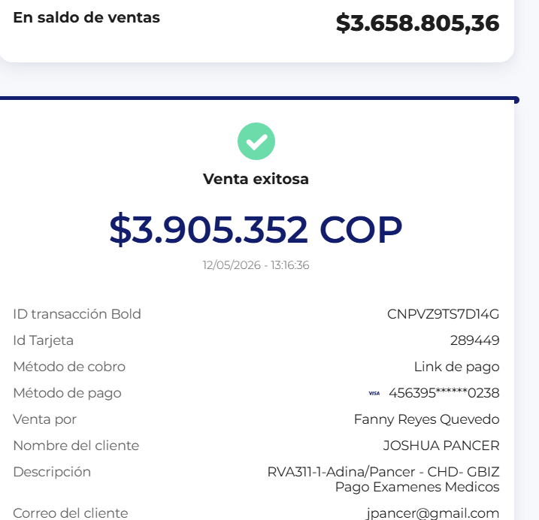
 |  |  |  |  | TOTAL | COSTEO 2 | $303.25 | $3,658,805 | Total Cobrado Costeo 1
 |  |  |  |  |  |  |  | $1,091,700 | Total Cobrado Costeo 2
 |  |  |  |  |  |  |  | $1,229,246 | Utilidad

 |  |  |  |  |  |  |  | $307,312 | $921,935
 |  |  |  |  |  |  |  | 90.39 | 271.16
 |  |  |  |  |  |  |  | Gbiz 25% | Empresa

CONFIRMACION
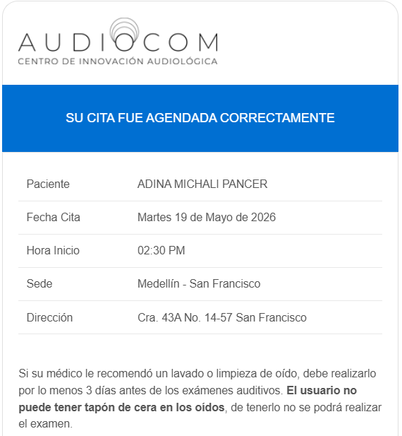
 | CONFIRMACION CITA Dra PATRICIA PAREJA | CONFIRMACION CITA AUDIOCOM 19 MAYO 11 AM
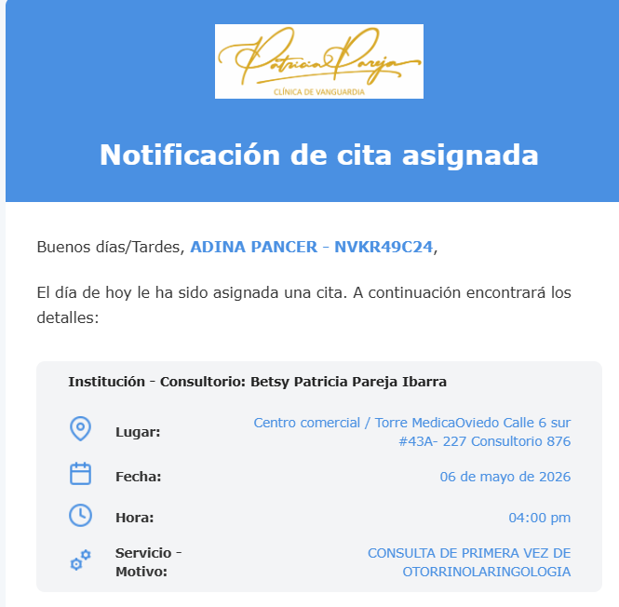
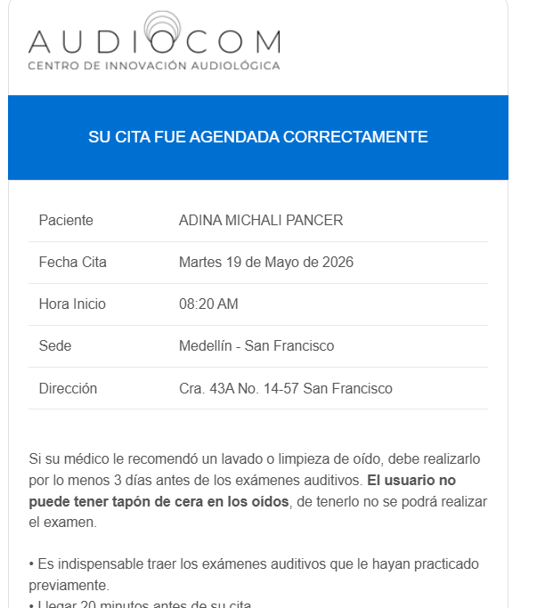
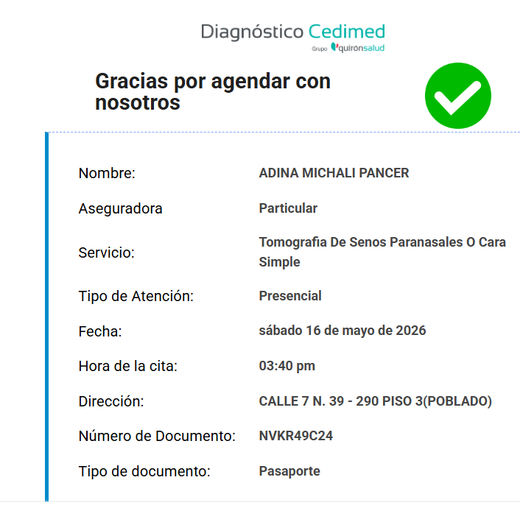

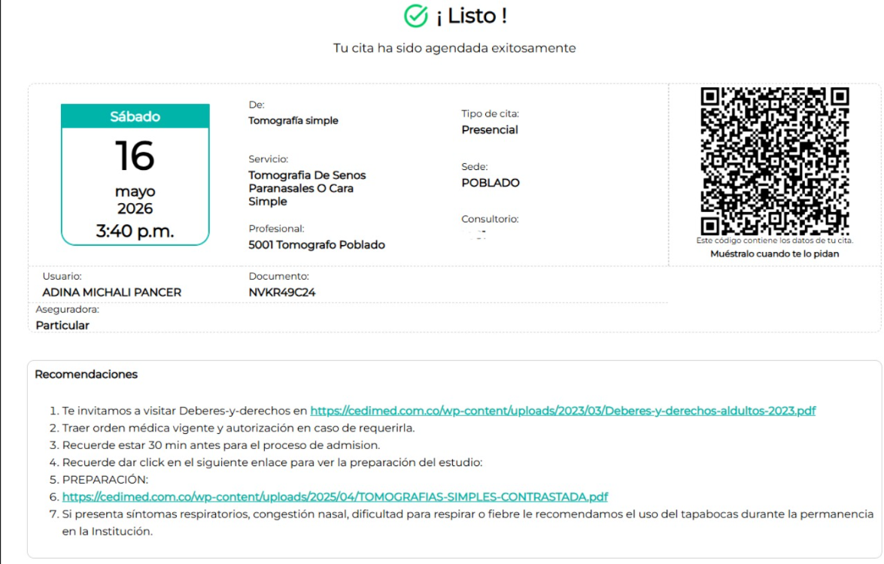

PENDIENTE LA CONFIRMACION DE LA DRA PATRICIA LA CITA A LAS 9 Y 30 AM EL DIA 19

